cofer
PEMERINTAH KABUPATEN BANYUWANGI
DINAS PENDIDIKAN
UPTD TK/ SD KECAMATAN LICIN

JL. Lijen No 01- Licin – email : uptdpendidikanlicin@gmail.com

DAFTAR HADIR SD
KECAMATAN L I C I N

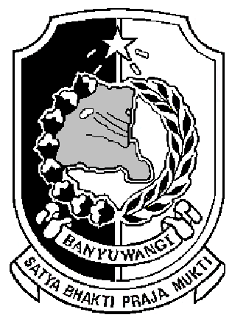

OKTOBER 2015

PEMERINTAH KABUPATEN BANYUWANGI
DINAS PENDIDIKAN
UPTD TK/ SD KECAMATAN LICIN

JL. Lijen No 01- Licin – email : uptdpendidikanlicin@gmail.com

DAFTAR HADIR SDLB
KECAMATAN L I C I N

SEPTEMBER 2015

PEMERINTAH KABUPATEN BANYUWANGI
DINAS PENDIDIKAN
UPTD TK/ SD KECAMATAN LICIN

JL. Lijen No 01- Licin – email : uptdpendidikanlicin@gmail.com

DAFTAR HADIR TK
KECAMATAN L I C I N

OKTOBER 2015

PEMERINTAH KABUPATEN BANYUWANGI
DINAS PENDIDIKAN
UPTD TK/ SD KECAMATAN LICIN

JL. Lijen No 01- Licin – email : uptdpendidikanlicin@gmail.com

DAFTAR HADIR PAUD
KECAMATAN L I C I N

OKTOBER 2015

PEMERINTAH KABUPATEN BANYUWANGI
DINAS PENDIDIKAN
UPTD TK/ SD KECAMATAN LICIN

JL. Lijen No 01- Licin – email : uptdpendidikanlicin@gmail.com

DAFTAR LAPOR BULAN SD
KECAMATAN LICIN
KABUPATEN BANYUWANGI

OKTOBER 2015

PEMERINTAH KABUPATEN BANYUWANGI
DINAS PENDIDIKAN
UPTD TK/ SD KECAMATAN LICIN

JL. Lijen No 01- Licin – email : uptdpendidikanlicin@gmail.com

DAFTAR LAPOR BULAN SDLB
KECAMATAN LICIN
KABUPATEN BANYUWANGI

SEPTEMBER 2015

PEMERINTAH KABUPATEN BANYUWANGI
DINAS PENDIDIKAN
UPTD TK/ SD KECAMATAN LICIN

JL. Lijen No 01- Licin – email : uptdpendidikanlicin@gmail.com

DAFTAR LAPOR BULAN TK
KECAMATAN LICIN
KABUPATEN BANYUWANGI

OKTOBER 2015

PEMERINTAH KABUPATEN BANYUWANGI
DINAS PENDIDIKAN
UPTD TK/ SD KECAMATAN LICIN

JL. Lijen No 01- Licin – email : uptdpendidikanlicin@gmail.com

DAFTAR LAPOR BULAN PAUD
KECAMATAN LICIN
KABUPATEN BANYUWANGI

OKTOBER 2015

